安装大样图
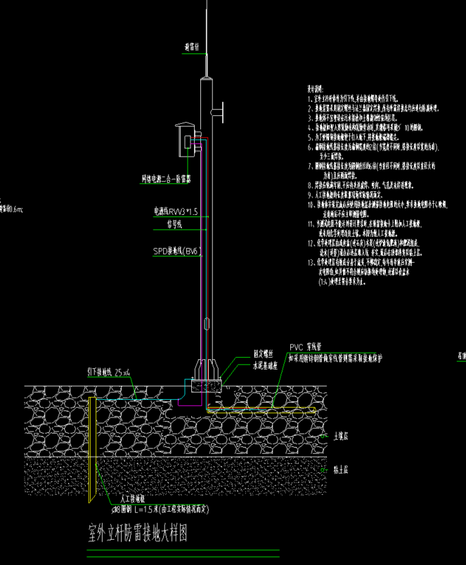
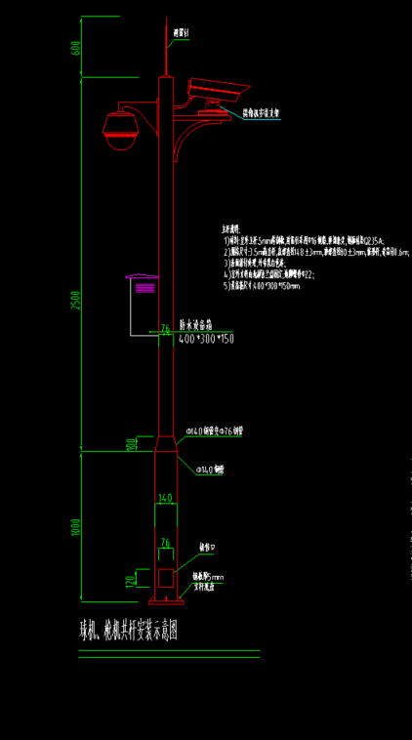

立杆防雷接地大样图 | 立杆安装示意图

